QUESTÃO 1
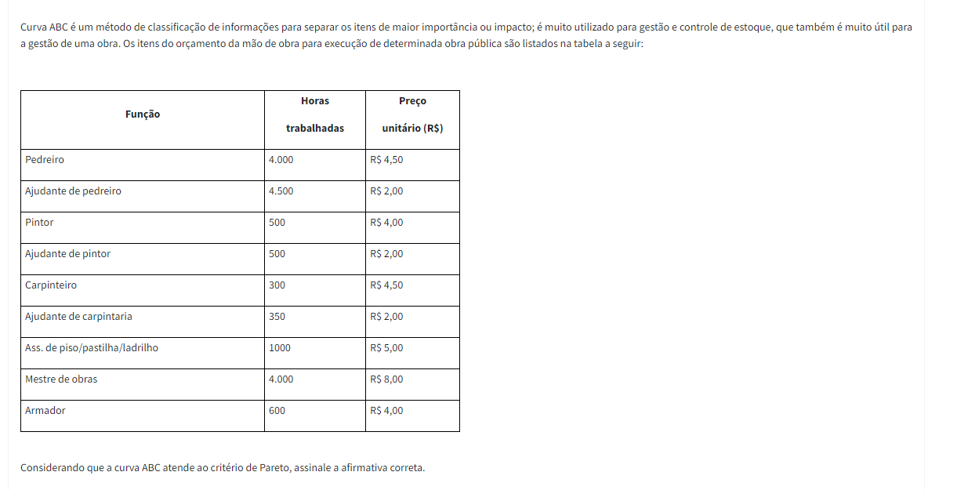

Função | H trab | preço un. | H x preço | % | % acu | Class | Resp | letra d) | considerando A 90%, B e C 5% cada
Mestre de obras | 4000 | R$ 8.00 | R$ 32,000.00 | 44.79% | 44.79% | A
Pedreiro | 4000 | R$ 4.50 | R$ 18,000.00 | 25.19% | 69.98% | A
Ajudante de pedreiro | 4500 | R$ 2.00 | R$ 9,000.00 | 12.60% | 82.58% | A
Ass. De piso | 1000 | R$ 5.00 | R$ 5,000.00 | 7.00% | 89.57% | A
Armador | 600 | R$ 4.00 | R$ 2,400.00 | 3.36% | 92.93% | B
Pintor | 500 | R$ 4.00 | R$ 2,000.00 | 2.80% | 95.73% | C
Carpinteiro | 300 | R$ 4.50 | R$ 1,350.00 | 1.89% | 97.62% | C
Ajudante de pintor | 500 | R$ 2.00 | R$ 1,000.00 | 1.40% | 99.02% | C
Ajudante de carpintaria | 350 | R$ 2.00 | R$ 700.00 | 0.98% | 100.00% | C
 |  |  | R$ 71,450.00

QUESTÃO 2
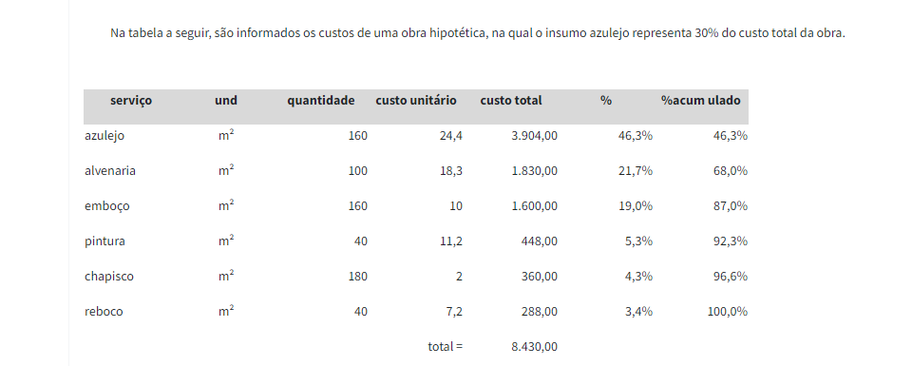


Resp | letra c)

QUESTÃO 3
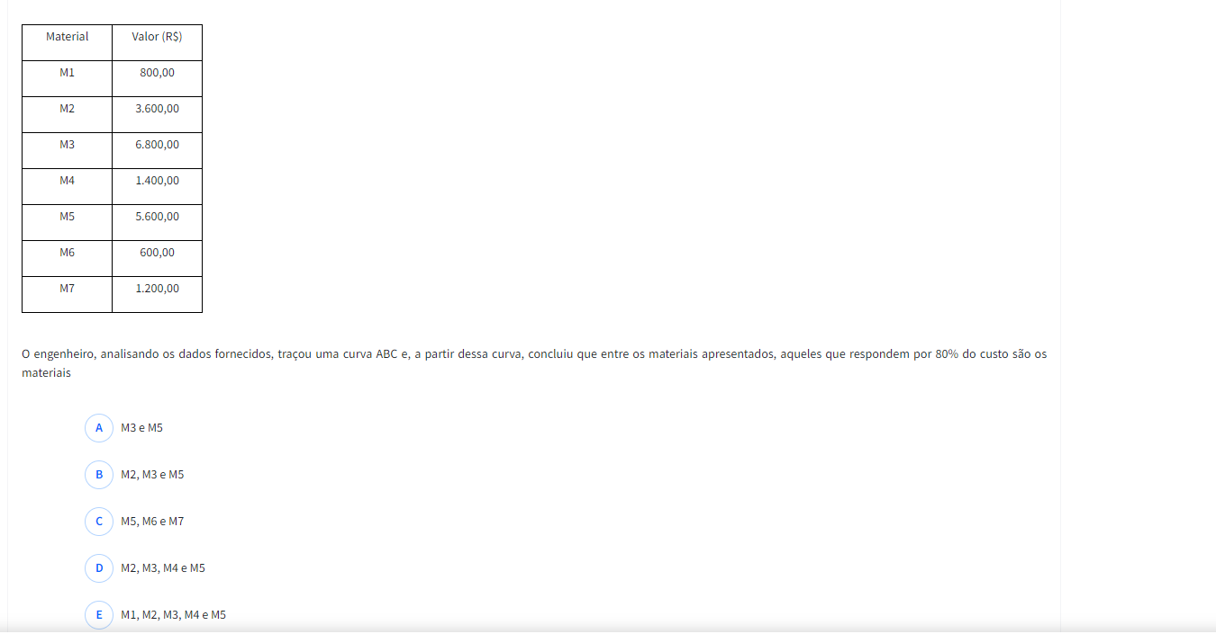

Material | Valor | % | %acu | Resp | letra b)
M3 | R$ 6,800.00 | 34.00% | 34.00%
M5 | R$ 5,600.00 | 28.00% | 62.00%
M2 | R$ 3,600.00 | 18.00% | 80.00%
M4 | R$ 1,400.00 | 7.00% | 87.00%
M7 | R$ 1,200.00 | 6.00% | 93.00%
M1 | R$ 800.00 | 4.00% | 97.00%
M6 | R$ 600.00 | 3.00% | 100.00%
 | R$ 20,000.00

QUESTÃO 4
QUESTÃO
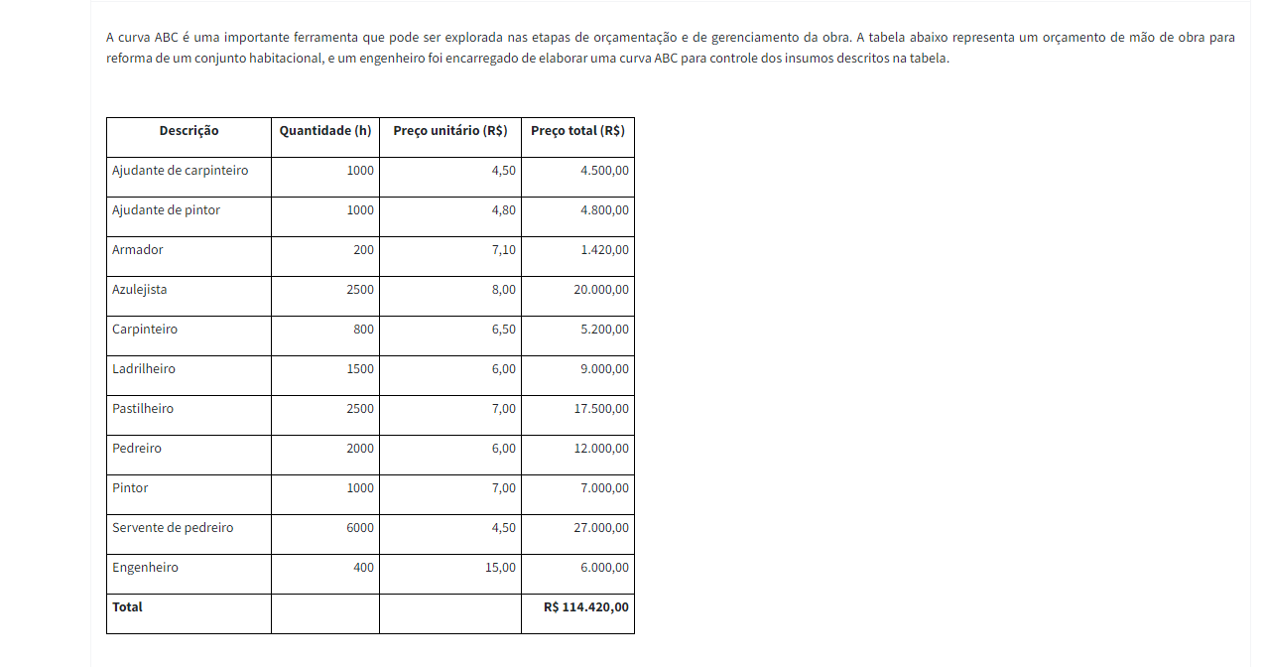

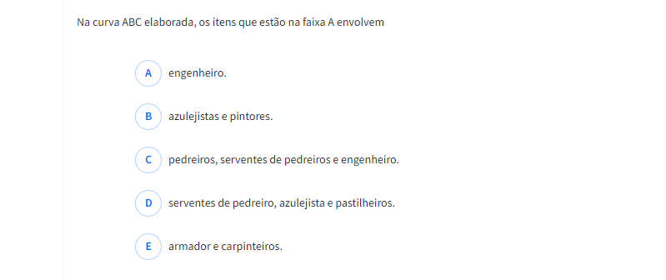

 | Desc | Qtde | P unit | P Total | % | %acu | Class
 | Servente de pedreiro | 6000 | R$ 4.50 | R$ 27,000.00 | 23.60% | 23.60% | A | Resp | letra d)
 | Azulejista | 2500 | R$ 8.00 | R$ 20,000.00 | 17.48% | 41.08% | A
 | Pastilheiro | 2500 | R$ 7.00 | R$ 17,500.00 | 15.29% | 56.37% | A
 | Pedreiro | 2000 | R$ 6.00 | R$ 12,000.00 | 10.49% | 66.86% | A
 | Ladrilheiro | 1500 | R$ 6.00 | R$ 9,000.00 | 7.87% | 74.72% | A
 | Pintor | 1000 | R$ 7.00 | R$ 7,000.00 | 6.12% | 80.84% | B
 | Engenheiro | 400 | R$ 15.00 | R$ 6,000.00 | 5.24% | 86.09% | B
 | Carpinteiro | 800 | R$ 6.50 | R$ 5,200.00 | 4.54% | 90.63% | B | ão
 | Ajudante de pintor | 1000 | R$ 4.80 | R$ 4,800.00 | 4.20% | 94.83% | B
 | Ajudante de carpinteiro | 1000 | R$ 4.50 | R$ 4,500.00 | 3.93% | 98.76% | C
 | Armador | 200 | R$ 7.10 | R$ 1,420.00 | 1.24% | 100.00% | C
 |  |  |  | R$ 114,420.00

QUESTÃO 5
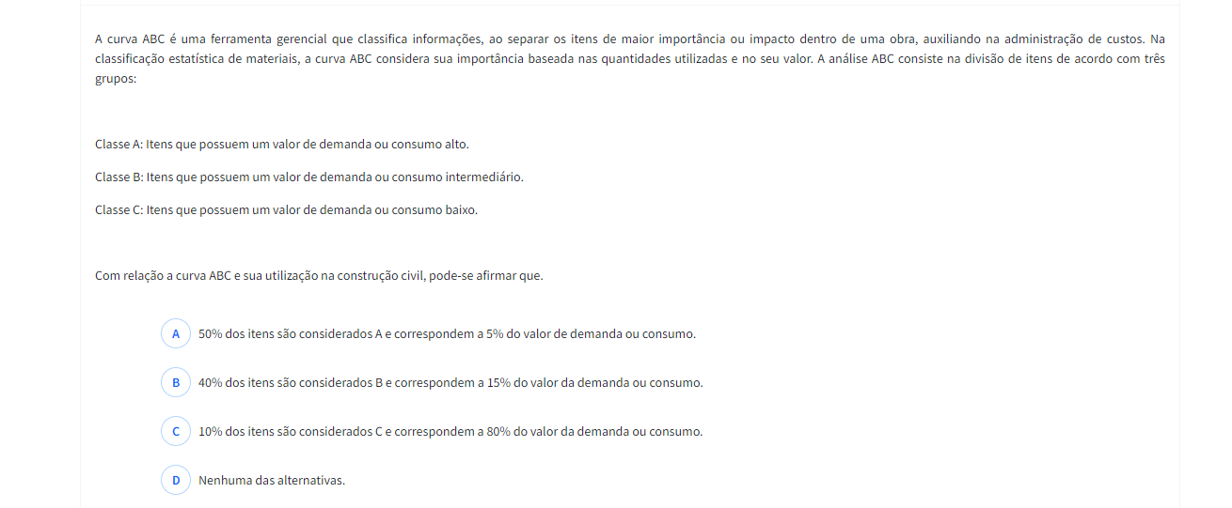

Resp | letra d)

